Sheet1
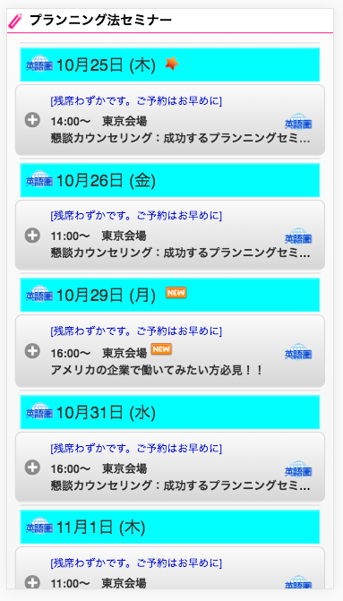

タイトルが、１行で表示しきれない場合は、最大２行で表示する。
về tiêu đề, nếu trường hợp không thể hiện được trên 1 hàng thì thể hiện đối đa là 2 hàng
注意：２行でも表示しきれない場合、最後は...
Chú ý: nếu trường hợp cả 2 hàng mà cũng không thể hiện được hết thì để dấu(.......) ở cuối
（この場合は、１行目の... は不要）

ナー（絶対に、オーストラリアで成功してやるぞ...

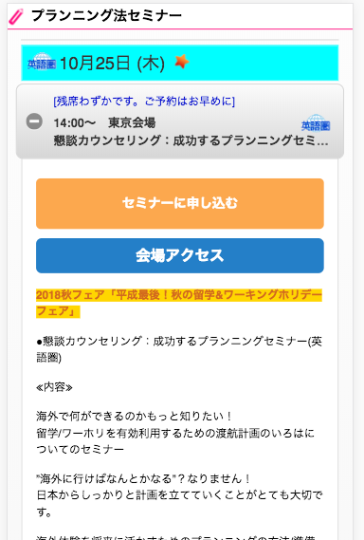

セミナーの詳細を表示する場合、タイトルの全てを表示する。
Thể hiện tất cả tiêu đề khi thể hiện cụ thể hội thảo
ナー（絶対に、オーストラリアで成功してやるぞ）
オーストラリア、カナダ向け

